图纸信息表
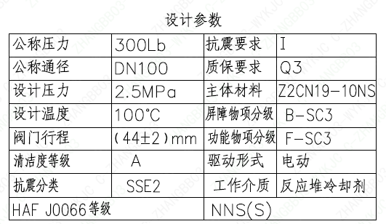
页码 | 表格名称 | 字段名称 | 字段值 | 标准字段名 | 标准字段值
1 | 设计参数 | 公称压力 | 300Lb
1 | 设计参数 | 公称通径 | DN100 | 阀门入口口径 | DN100
 |  |  |  | 阀门出口口径 | DN100
1 | 设计参数 | 设计压力 | 2.5MPa | 设计压力 | 2.5
1 | 设计参数 | 设计温度 | 100℃ | 设计温度 | 100
1 | 设计参数 | 阀门行程 | (44±2)mm
1 | 设计参数 | 清洁度等级 | A | 清洁度等级 | A
1 | 设计参数 | 抗震分类 | SSE2 | 抗震分类 | SSE2
1 | 设计参数 | HAF J0066 等级 | NNS(S) | 核安全等级（阀门本体） | NNS(S)
1 | 设计参数 | 抗震要求 | I | 抗震要求 | I
1 | 设计参数 | 质保要求 | Q3 | 物项质保等级 | Q3
1 | 设计参数 | 主体材料 | Z2CN19-10NS
1 | 设计参数 | 屏障物项分级 | B-SC3 | 屏障物项分级 | B-SC3
1 | 设计参数 | 功能物项分级 | F-SC3 | 功能物项分级（可运行性） | F-SC3
 |  |  |  | 功能物项分级（完整性） | F-SC3
1 | 设计参数 | 驱动形式 | 电动 | 驱动类型 | Electric
1 | 设计参数 | 工作介质 | 反应堆冷却剂 | 流体介质 | P
1 | 阀门参数表 | FI | 1RCV2110VP/2RCV2110VP | 功能位置编码 | 1RCV2110VP,2RCV2110VP
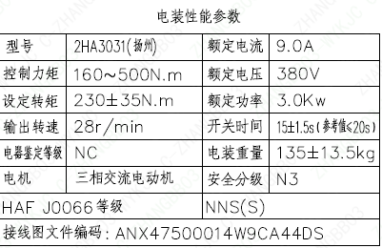
1 | 阀门参数表 | 阀门通径mm | 100 | 阀门入口口径 | DN100
 |  |  |  | 阀门出口口径 | DN100
1 | 阀门参数表 | 阀门通径in | 4
1 | 阀门参数表 | 开关力矩（N・m)(实际值） | 230±35
1 | 阀门参数表 | 重量（Kg)(理论值） | 364±37
1 | 阀门参数表 | 重量（Kg)(参考值） | ≤420
1 | 阀门参数表 | 重心（x,y,z)(理论值） | (45,-53,646)
1 | 阀门参数表 | 阀体最小壁厚（mm） | 7.7
1 | 阀门参数表 | 采购 RIN | SIP-SC0100-A | 采购RIN码 | SIP-SC0100-A
1 | 阀门参数表 | 供货 RIN | SIPSSC0100PACCH | 供货RIN码 | SIPSSC0100PACCH
1 | 阀门参数表 | 接管尺寸（mm） | ∅114.3×3.05 | 入口接管外径 | 114.3
 |  |  |  | 入口接管壁厚 | 3.05
 |  |  |  | 出口接管外径 | 114.3
 |  |  |  | 出口接管壁厚 | 3.05
 |  |  |  | 三通接管外径 | 114.3
 |  |  |  | 三通接管壁厚 | 3.05
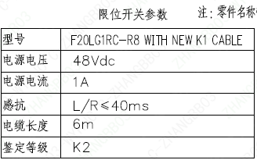
1 | 阀门参数表 | A→C CV（计算值） | 183 | 设计要求流量系数(A→C) | 183
1 | 阀门参数表 | A→B CV（计算值） | 291.3 | 设计要求流量系数 | 291.3
1 | 阀门参数表 | 外形图文件编码 | ANX47500015W9CA44DD 1/2
1 | 电装性能参数 | 型号 | 2HA3031 (扬州)
1 | 电装性能参数 | 控制力矩 | 160～500N.m
1 | 电装性能参数 | 设定转矩 | 230±35N.m
1 | 电装性能参数 | 输出转速 | 28r/min
1 | 电装性能参数 | 电器鉴定等级 | NC | 驱动装置鉴定程序 | NC
1 | 电装性能参数 | 电机 | 三相交流电动机
1 | 电装性能参数 | HAF J0066 等级 | NNS(S) | 核安全等级（执行机构） | NNS(S)
1 | 电装性能参数 | 额定电流 | 9.0A
1 | 电装性能参数 | 额定电压 | 380V
1 | 电装性能参数 | 额定功率 | 3.0Kw
1 | 电装性能参数 | 开关时间 | 15±1.5s (参考值≤20s)
1 | 电装性能参数 | 电装重量 | 135±13.5kg
1 | 电装性能参数 | 安全分级 | N3
1 | 电装性能参数 | 接线图文件编码 | ANX47500014W9CA44DS
1 | 限位开关参数 | 型号 | F20LG1RC-R8 WITH NEW K1 CABLE
1 | 限位开关参数 | 电源电压 | 48Vdc
1 | 限位开关参数 | 电源电流 | 1A
1 | 限位开关参数 | 感抗 | L/R≤40ms
1 | 限位开关参数 | 电缆长度 | 6m
1 | 限位开关参数 | 鉴定等级 | K2 | 限位开关鉴定程序 | K2

试验要求
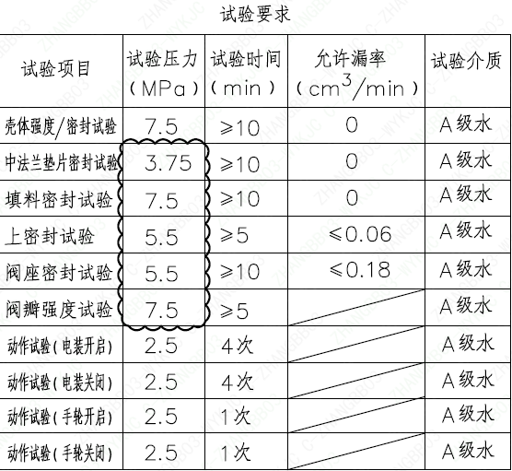
页码 | 试验项目 | 试验压力(MPa) | 试验时间(min) | 允许漏率(cm³/min) | 试验介质
1 | 壳体强度/密封试验 | 7.5 | ≥10 | 0 | A级水
1 | 中法兰垫片密封试验 | 3.75 | ≥10 | 0 | A级水
1 | 填料密封试验 | 7.5 | ≥10 | 0 | A级水
1 | 上密封试验 | 5.5 | ≥5 | ≤0.06 | A级水
1 | 阀座密封试验 | 5.5 | ≥10 | ≤0.18 | A级水
1 | 阀瓣强度试验 | 7.5 | ≥5 |  | A级水
1 | 动作试验（电装开启） | 2.5 | 4次 |  | A级水
1 | 动作试验（电装关闭） | 2.5 | 4次 |  | A级水
1 | 动作试验（手轮开启） | 2.5 | 1次 |  | A级水
1 | 动作试验（手轮关闭） | 2.5 | 1次 |  | A级水

材料清单
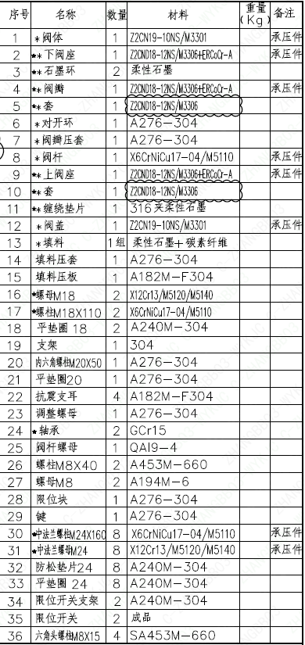
页码 | 序号 | 名称 | 数量 | 材料 | 重量（kg） | 备注
1 | 1 | *阀体 | 1 | Z2CN19-10NS/M3301 |  | 承压件
1 | 2 | ★*下阀座 | 1 | Z2CND18-12NS/M3306+ERCoCr-A |  | 承压件
1 | 3 | ★*石墨环 | 2 | 柔性石墨
1 | 4 | ★*阀瓣 | 1 | Z2CND18-12NS/M3306+ERCoCr-A |  | 承压件
1 | 5 | ★*套 | 1 | Z2CND18-12NS/M3306
1 | 6 | *对开环 | 1 | A276-304
1 | 7 | *阀瓣压套 | 1 | A276-304
1 | 8 | *阀杆 | 1 | X6CrNiCu17-04/M5110 |  | 承压件
1 | 9 | ★*上阀座 | 1 | Z2CND18-12NS/M3306+ERCoCr-A |  | 承压件
1 | 10 | ★*套 | 1 | Z2CND18-12NS/M3306
1 | 11 | ★*缠绕垫片 | 1 | 316夹柔性石墨
1 | 12 | *阀盖 | 1 | Z2CN19-10NS/M3301 |  | 承压件
1 | 13 | *填料 | 1组 | 柔性石墨+碳素纤维
1 | 14 | 填料压套 | 1 | A276-304
1 | 15 | 填料压板 | 1 | A182M-F304
1 | 16 | ★螺母M18 | 2 | X12Cr13/M5120/M5140
1 | 17 | ★螺柱M18×110 | 2 | X6CrNiCu17-04/M5110
1 | 18 | 平垫图18 | 2 | A240M-304
1 | 19 | 支架 | 1 | 304
1 | 20 | 内六角螺柱M20×50 | 1 | A276-304
1 | 21 | 平垫图20 | 1 | A276-304
1 | 22 | 抗震支耳 | 4 | A182M-F304
1 | 23 | 调整螺母 | 1 | A276-304
1 | 24 | ★轴承 | 2 | GCr15
1 | 25 | 阀杆螺母 | 1 | QAI9-4
1 | 26 | 螺柱M8×40 | 2 | A453M-660
1 | 27 | 螺母M8 | 2 | A194M-6
1 | 28 | 限位块 | 1 | A276-304
1 | 29 | 键 | 1 | A276-304
1 | 30 | ★中法兰螺柱M24×160 | 8 | X6CrNiCu17-04/M5110 |  | 承压件
1 | 31 | ★中法兰螺号M24 | 8 | X12Cr13/M5120/M5140 |  | 承压件
1 | 32 | 防松垫片24 | 8 | A240M-304
1 | 33 | 平垫图24 | 8 | A240M-304
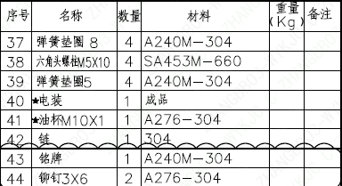
1 | 34 | 限位开关支架 | 2 | A240M-304
1 | 35 | 限位开关 | 2 | 成品
1 | 36 | 六角头螺柱M8×15 | 4 | SA453M-660
1 | 37 | 弹簧垫圈 8 | 4 | A240M-304
1 | 38 | 六角头螺栓M5×10 | 4 | SA453M-660
1 | 39 | 弹簧垫圈 5 | 4 | A240M-304
1 | 40 | ★电装 | 1 | 成品
1 | 41 | ★油杯M10×1 | 1 | A276-304
1 | 42 | 链 | 1 | 304
1 | 43 | 铭牌 | 1 | A240M-304
1 | 44 | 铆钉3×6 | 2 | A276-304

图签栏
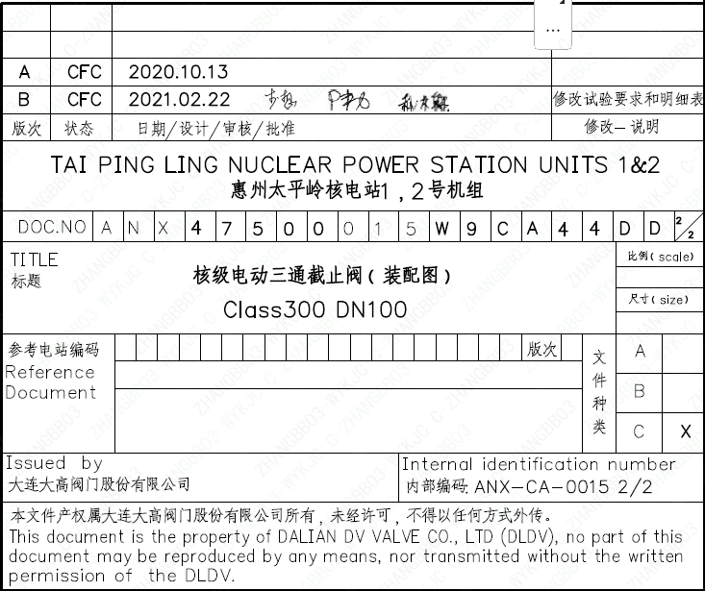
页码 | 文件编码 | 卷标 | 标题 | 参考文件编码 | 参考电站编码版次
1 | ANX47500015W9CA44DD | 2/2 | 核级电动三通截止阀（装配图）Class300 DN100

